手順
1.创建github用户，用于共享code |  |  |  |  | Copyright © 2019 BHH ブランク FSG グループ. All rights reserved.
 | 打开https://github.com/join?source=login
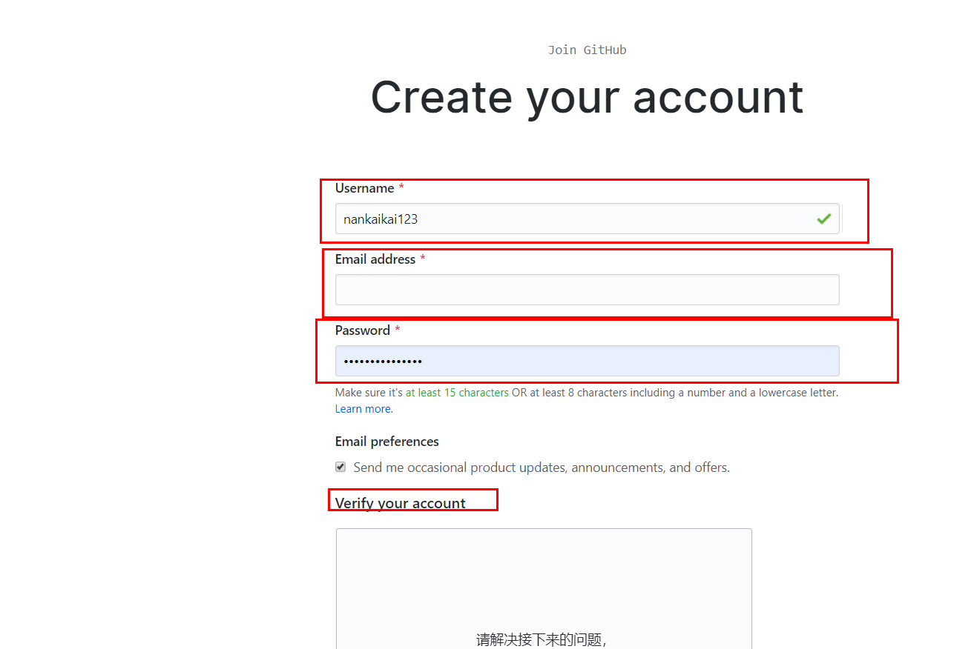

 | 账号邮箱密码验证4点后点下一步
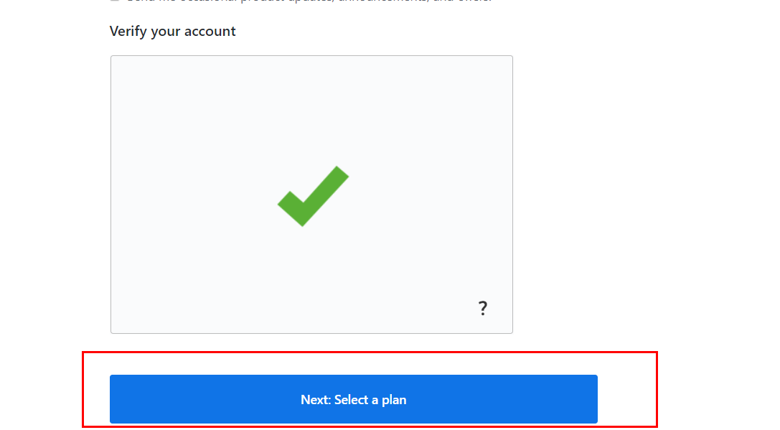

 | 免费
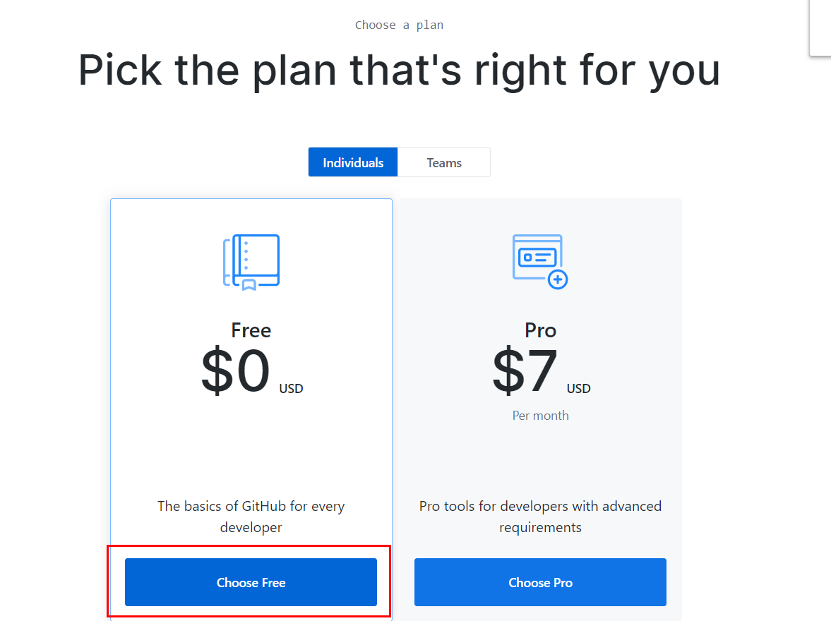

 | 问卷随便填
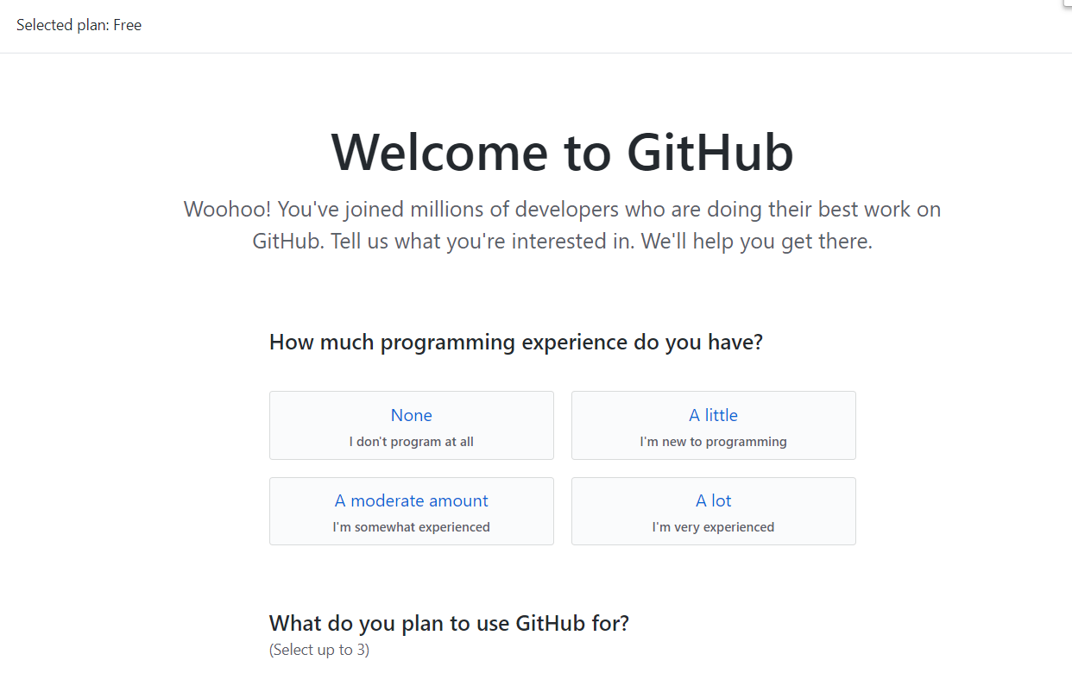

 | 登录邮箱验证身份
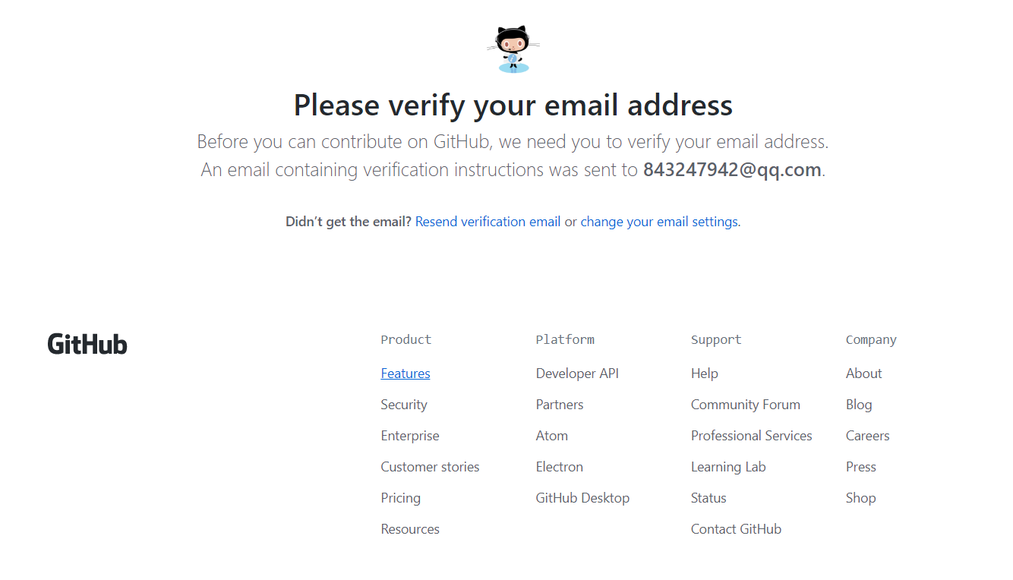

 | verify email address
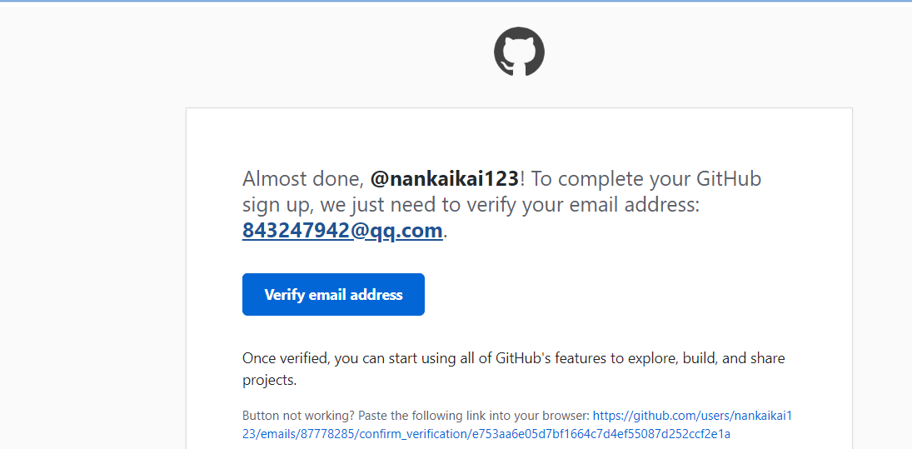

 | 点击后是创建工程的画面了，因为我创建好了就不需要了，到此为止账号创建完毕，把创建的账号发给我（例如：nankaikai123），我把你们拉进项目就可以进行下一步了。
2,安装github
 | windows64位下载网址https://desktop.github.com/ 应该都是这个系统吧 一直默认选项就行 如果没有的报给我一下 以后有什么我提前准备
 | 安装过程很普通就不详述了，有啥问题联系我或者百度
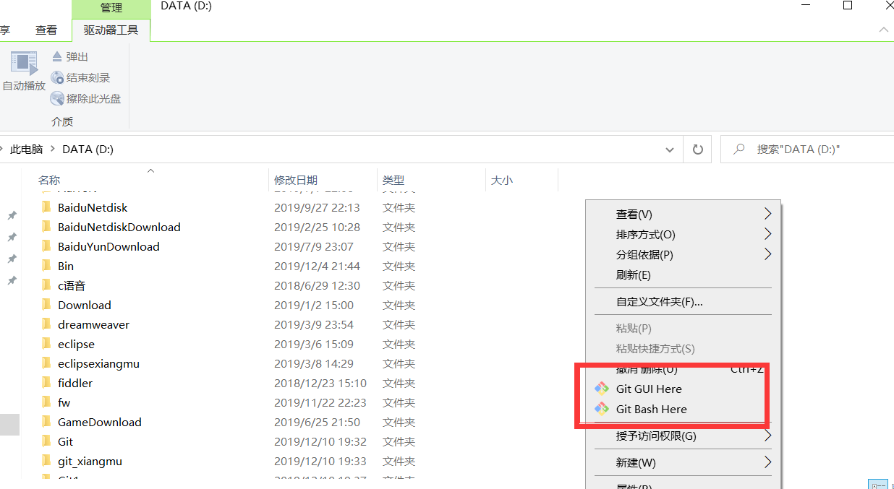

 | 有这两个表示安装成功了
 | git bash 是命令行 就是cmd窗口
 | git GUI就是界面操作 不是很好用 一般都是用命令行
3.首次GitHub更新code
 | 手动创建git文件来存放更新的source

 | 进到项目里面右键鼠标点击git bash here
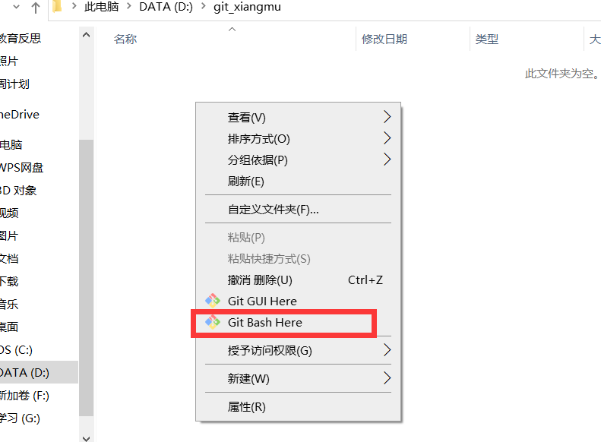

 | 每次打开都是黑窗口，需要通过命令来进行更新和提交，相比SVN复杂了点
 | 首先需要通过绑定自己的git账号，获得密钥，不然是没有权限进行操作的
 | $ ssh-keygen -t rsa-C "把我换成你的git绑定邮箱"
 | 如果不知道自己的绑定邮箱可通过下面来查看
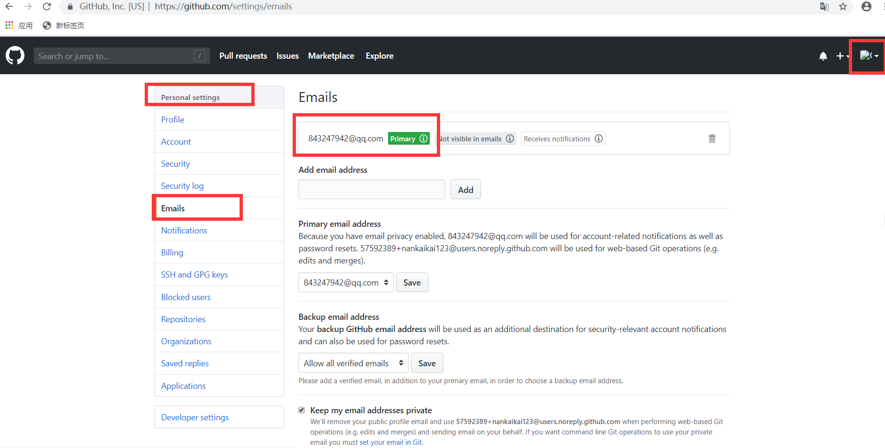

 | 获取密钥时会有些简单配置，一直回车就可以了
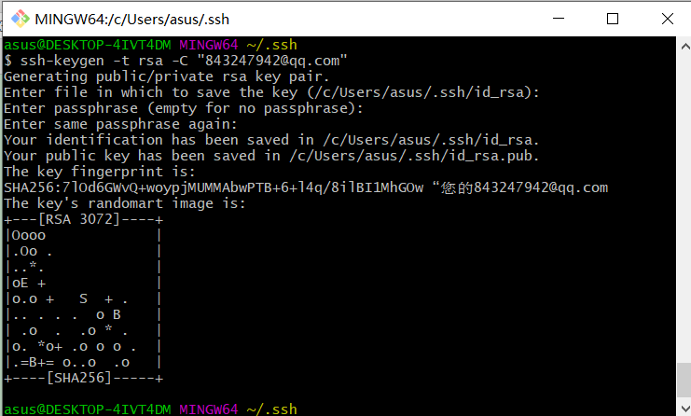

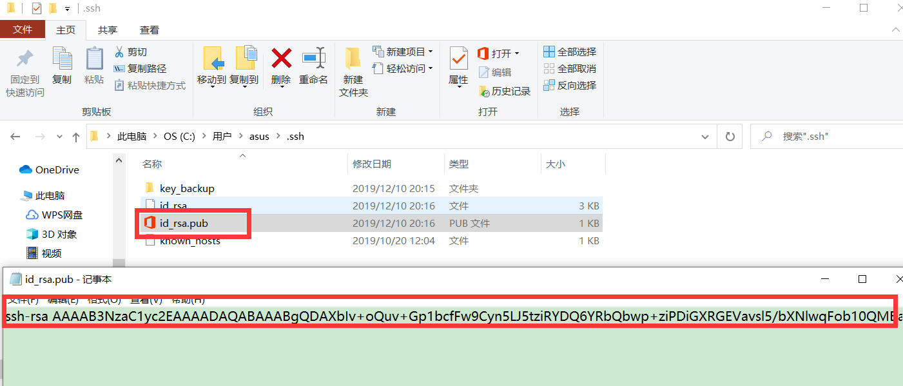

 | 上面那些字母就是密钥，下面需要添加到我们github账号里
 | 打开https://github.com/settings
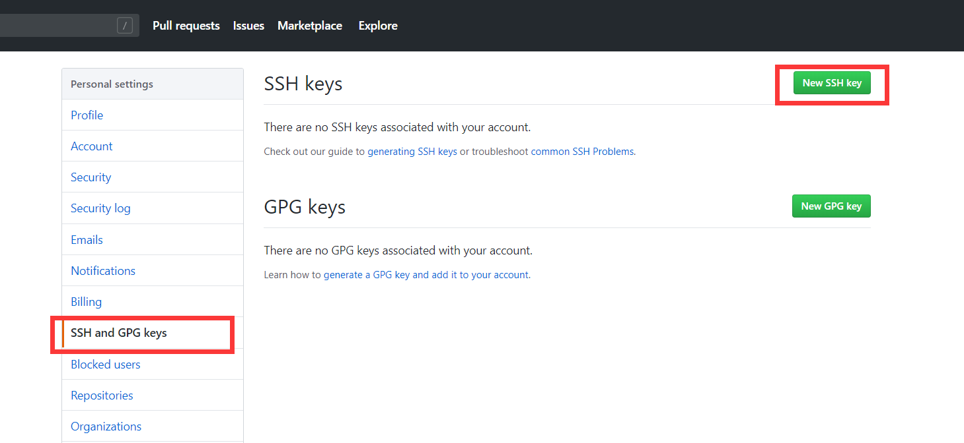

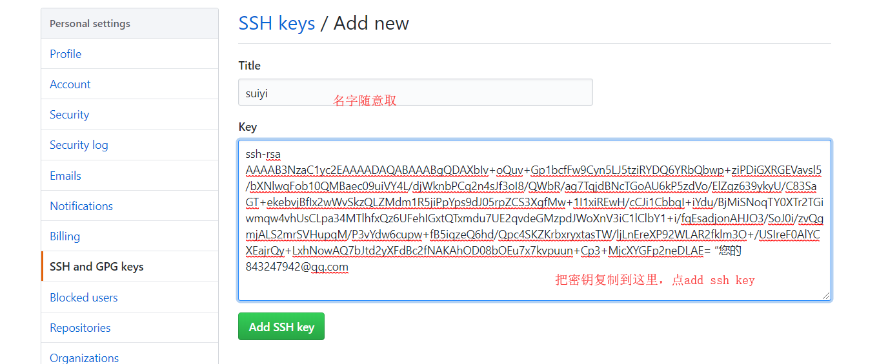

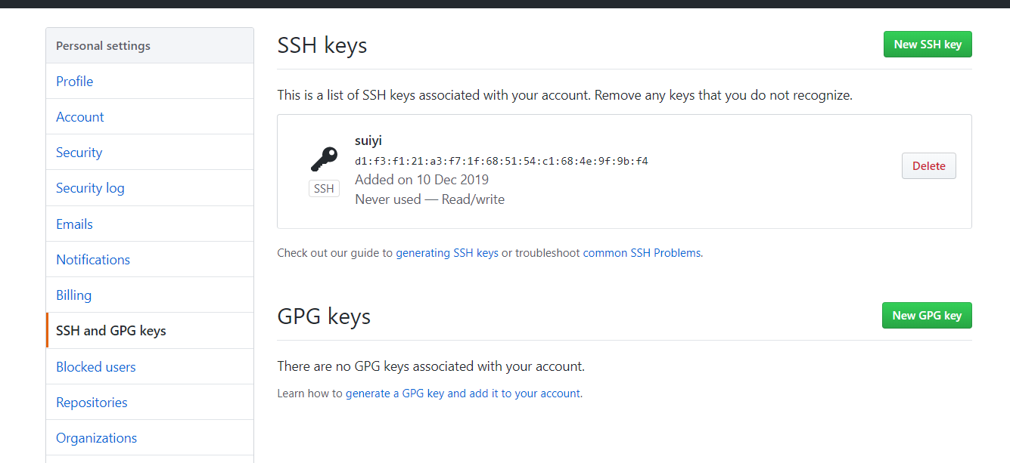

 | 然后在自己文件夹打开git buah 输入ssh -T git@github.com 检查连接成功

 | 下面接着设置你的计算机名字和邮箱
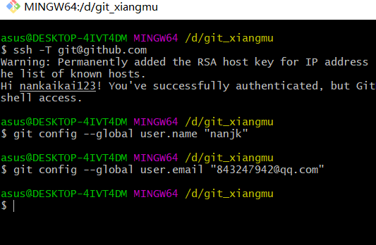

 | 然后把我们的source更新到本地，继续敲入git clone https://github.com/nankaikai123/riyudaren.git
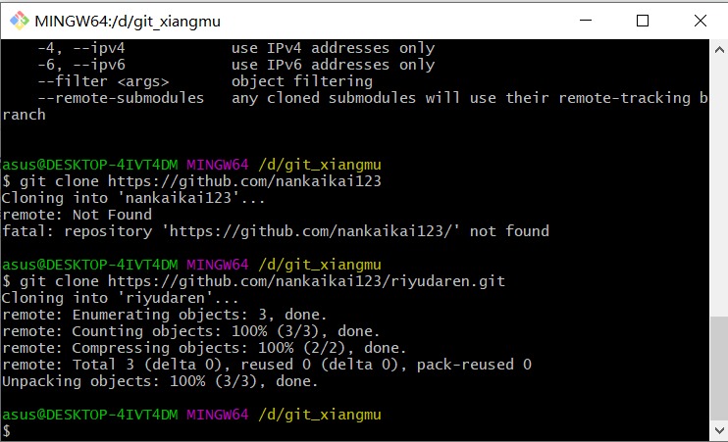

 | 之后回到我们的文件夹，发现文件已经download到我们的本地了
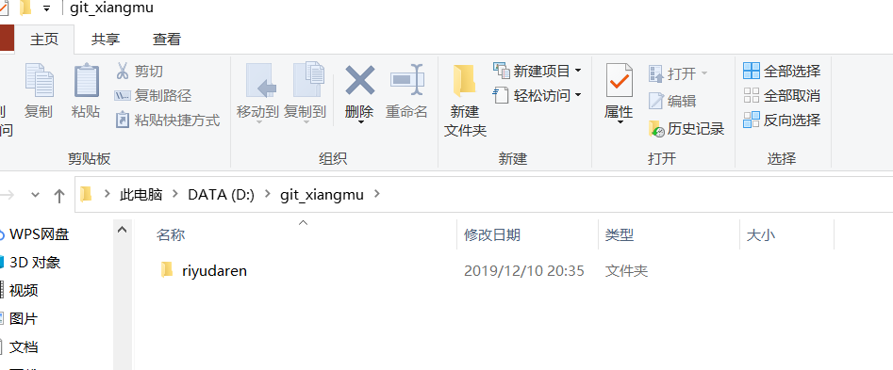

4正常提交和更新source
 | 我们新建一个文件 test1.txt 完成后右键鼠标打开git bash
 | 敲入 ls 查看当前文件夹新增的文件
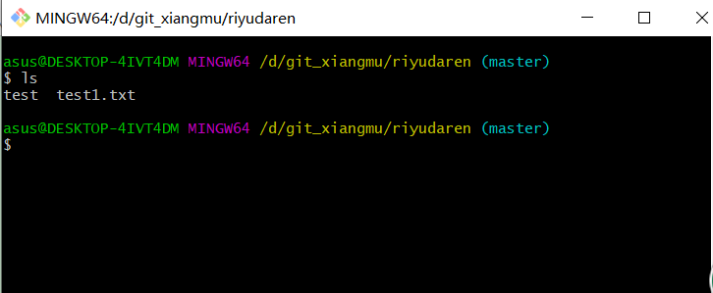

 | 敲入 git add test1.txt 把文件置于缓冲区
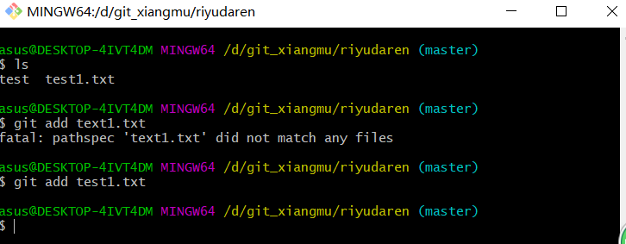

 | 之后敲入git commit -m "test"
 | -m表示注释
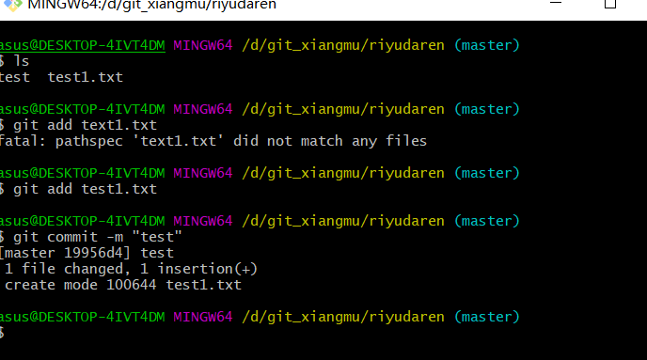

 | 上面情况表示还需要绑定到github，是最后一步绑定了
 | 当执行git push origin master会出现登录验证(只有第一次会出现此验证)，输入你GitHub账号和密码点击登录即可，然后出现提交成功
 | 由于本地已经绑定了所以从不截图了
 | 绑定之后再把缓冲区的source通过git commit命令进行提交 最后通过git push推送到GitHub仓库就ok了
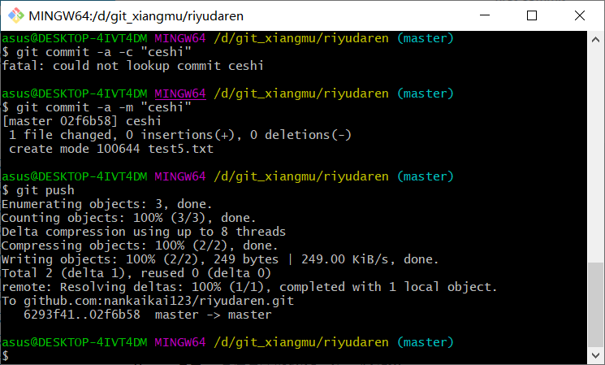

 |  |  |  | · | ··

 | 出现推送成功之后就可以在仓库中看到更新的代码了，别人更新后也会更新你的代码了。
 | 更新的命令行：git pull origin master
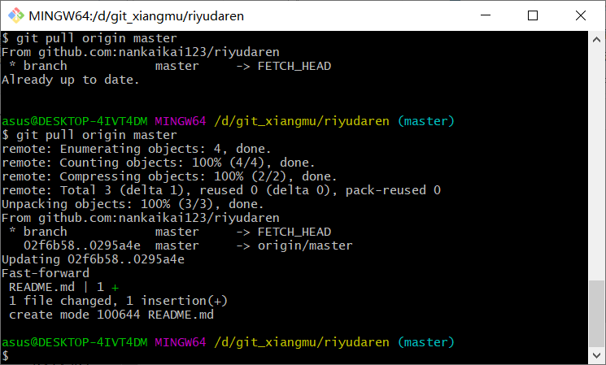

5.解决文件冲突
 | 当有冲突时，
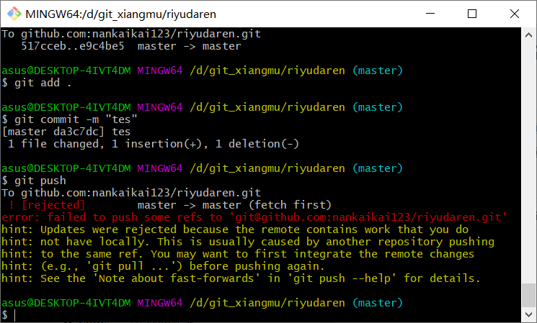

 | 先git pull把远程仓库更新到本地，有问题的代码就会出现差分
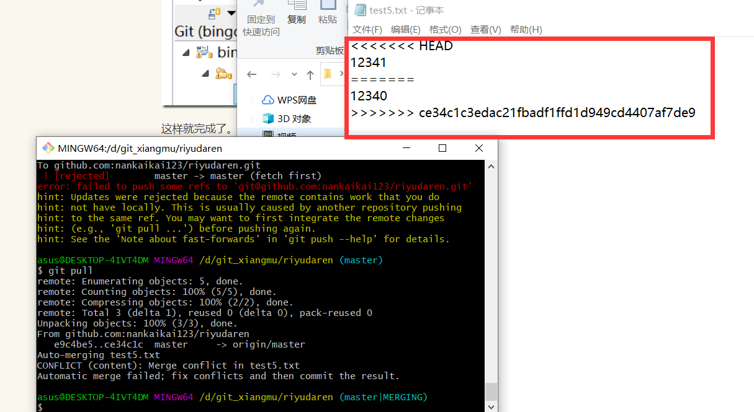

 | 手动选择改成什么样子，再提交就可以了
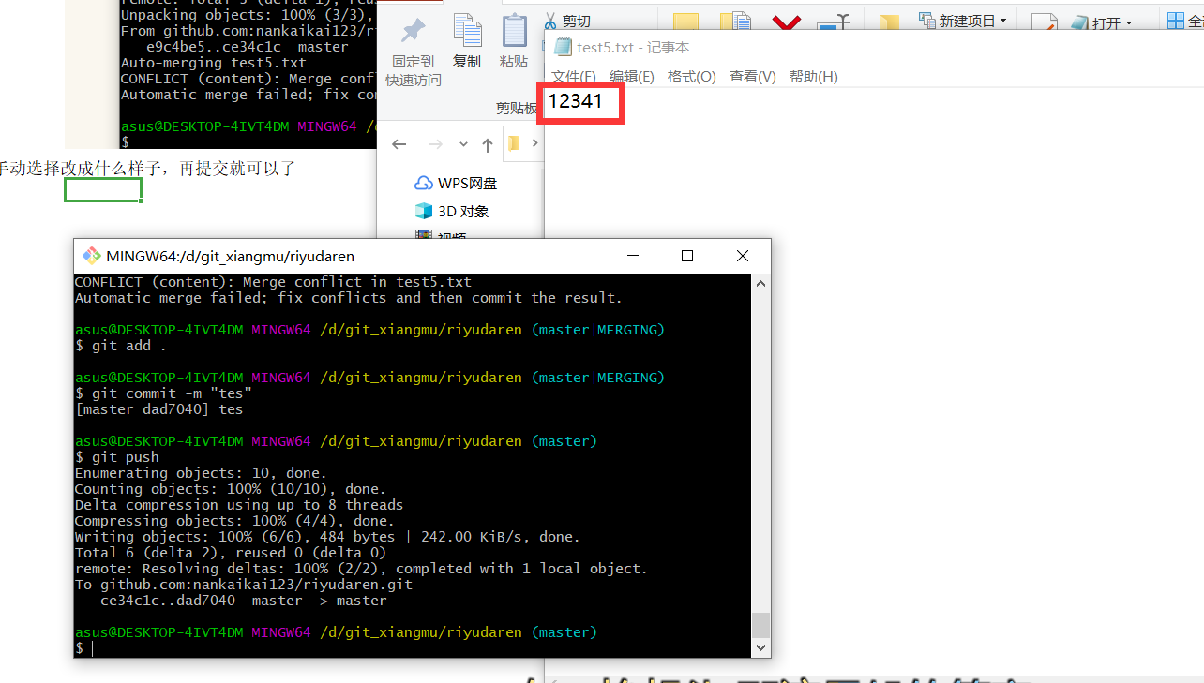

6删除文件
 | 命令行：git rm 文件名 之后git commit,git push提交就可以了
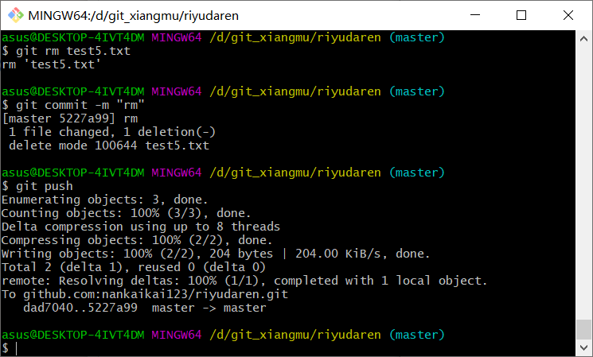

7一般会用到的操作
 | 按照第一步注册并装好github之后，要先把仓库里我的代码更新的本地，此时命令是git clone https://github.com/nankaikai123/riyudaren.git 之后会在我们本地看到我们仓库的source了
 | 增加：(git add .) 增加全部文件 (git add 文件名) 增加单个文件 然后git commit -m "备注必须有" 提交 最后git push提交远程仓库
 | 更新：以后每次用之前先通过 git pull origin master 更新最新的仓库代码
 | 修改：之后在本地进行更改，更改完之后通过(git add . 或者git add 文件名) 把文件置于缓冲区 然后git commit -m "备注"提交到本地仓库 最后通过 git push 提交到远程仓库
 | 冲突：有冲突时先git pull把仓库代码更新到本地，有冲突的文件会出现差分，手动修改后重新提交即可
 | 删除文件：git rm 文件名
 | 删除文件夹：git rm -r --cache 文件名
 | 重命名：git mv TEST.md LALALA.md //改名：TEST => LALALA
 | 查看版本操作履历：git log
 | 回退版本：git reset --hard HEAD^ //HEAD表示当前版本，加^表示上一个，加^^表示上上个...
 |  | git reset --hard commit-id //我们可以通过git log拿到指定版本的提交id，并且返回

全面了解GitHub：https://www.cnblogs.com/kekec/p/9248487.html

 |  |  | Copyright © 2019 BHH ブランク FSG グループ. All rights reserved.

QA
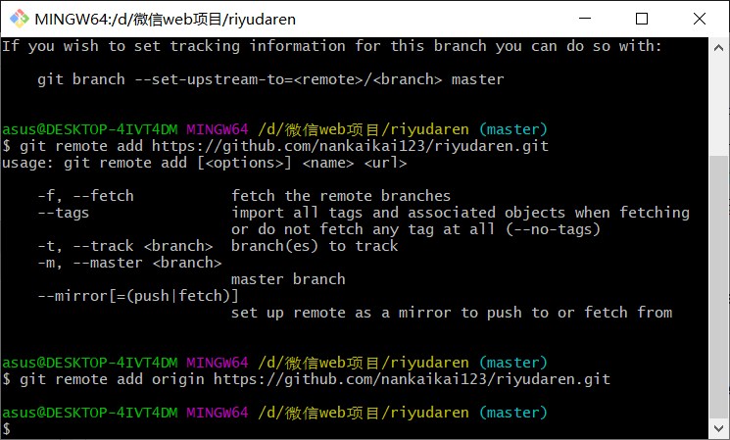
Q1 | 使用github push的时候出现 ! [rejected] master -> master (fetch first) 表示github上的远程库与本地库版本不一致（我对github上的文件做了编辑操作，且未更新到本地，当然也可能还有其他原因…）
 | 先使用git push 命令把GitHub更新到本地再提交就可以了
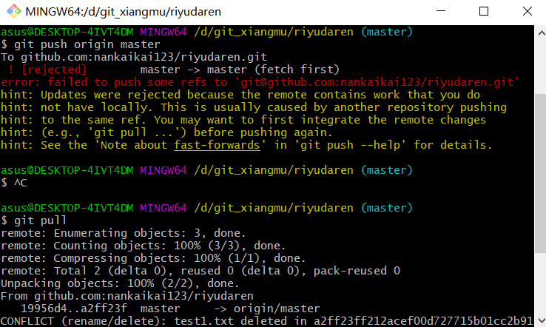

Q2 | 使用git pull更新或push提交代码时出现下列情况，表示没有绑定远程仓库
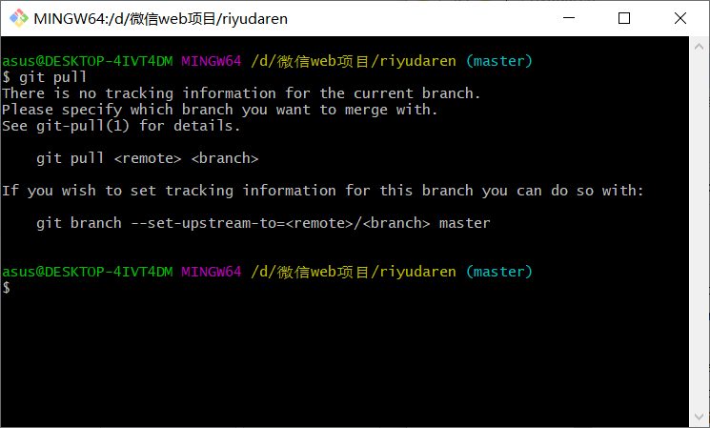

 | 使用 git remote add origin https://github.com/nankaikai123/riyudaren.git 绑定就行

